Sayfa1
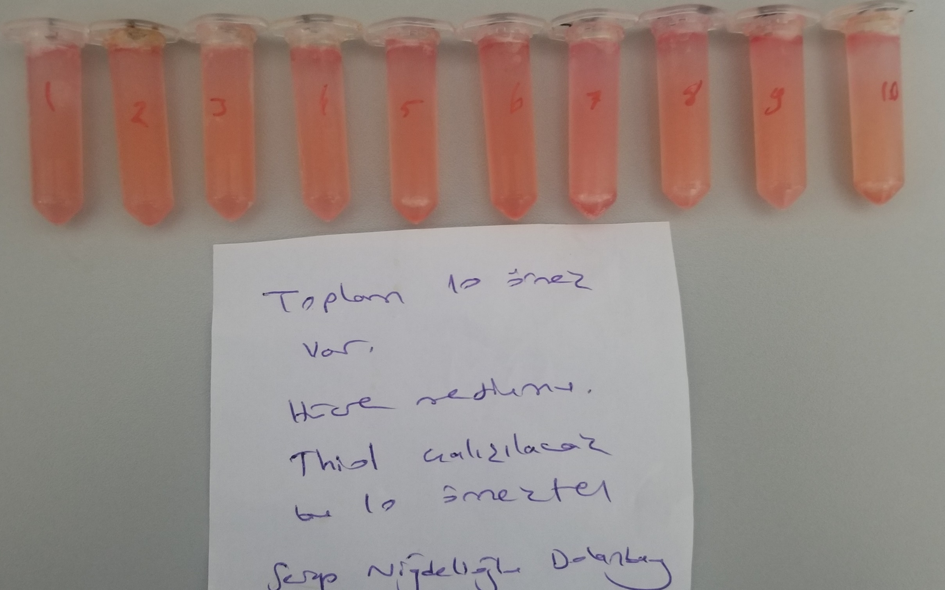
Numune | TAS (mmol/L) | TOS (µmol/L) | OSI
Numune-1 | 0.67 | 0.92 | 0.14
Numune-2 | 0.61 | 0.72 | 0.12
Numune-3 | 0.58 | 0.81 | 0.14
Numune-4 | 0.79 | 0.64 | 0.08
Numune-5 | 0.72 | 0.5 | 0.07
Numune-6 | 0.72 | 0.44 | 0.06
Numune-7 | 0.49 | 1.07 | 0.22
Numune-8 | 0.6 | 0.99 | 0.17
Numune-9 | 0.59 | 0.85 | 0.14
Numune-10 | 0.66 | 0.96 | 0.15

